StradiVari-Kalkulator

Herzlich Willkommen beim StradiVari®-Rechner der OmniCult FarmConcept GmbH. Dieses kleine Programm hilft Ihnen dabei Ihre Stickstoffdüngung in 3 einfachen Schritten zu optimieren. Folgen Sie einfach den Hinweisen und tragen Sie in die grün hinterlegten Zellen Ihre betriebsspezifischen Werte ein.

1 | Schritt 1: Los geht's: Tragen Sie zuerst die kultur- bzw. schlagspezifischen Daten ein:

 | z.B. Weizen
 | N-Obergrenze: | 200 |  | kg N/ha
 | Bisher ausgebrachte N-Menge (organisch): | 80 |  | kg N/ha
 | Bisher ausgebrachte N-Menge (mineralisch): | 60 |  | kg N/ha
 | Noch verfügbare N-Menge: | 60 |  | kg N/ha

2 | Schritt 2: Jetzt geht’s ans optimieren. Hier entscheiden Sie sich wie Sie Ihre Stickstoffdüngung mit einer effizienten Blattdüngung ergänzen wollen:

 | Gewünschte Ausbringmenge von Stradivari®: | 25 | = 8.8 kg N | L/ha

 | Das können Sie dann noch zusätzlich z.B. über KAS düngen: | 51 |  | kg N/ha

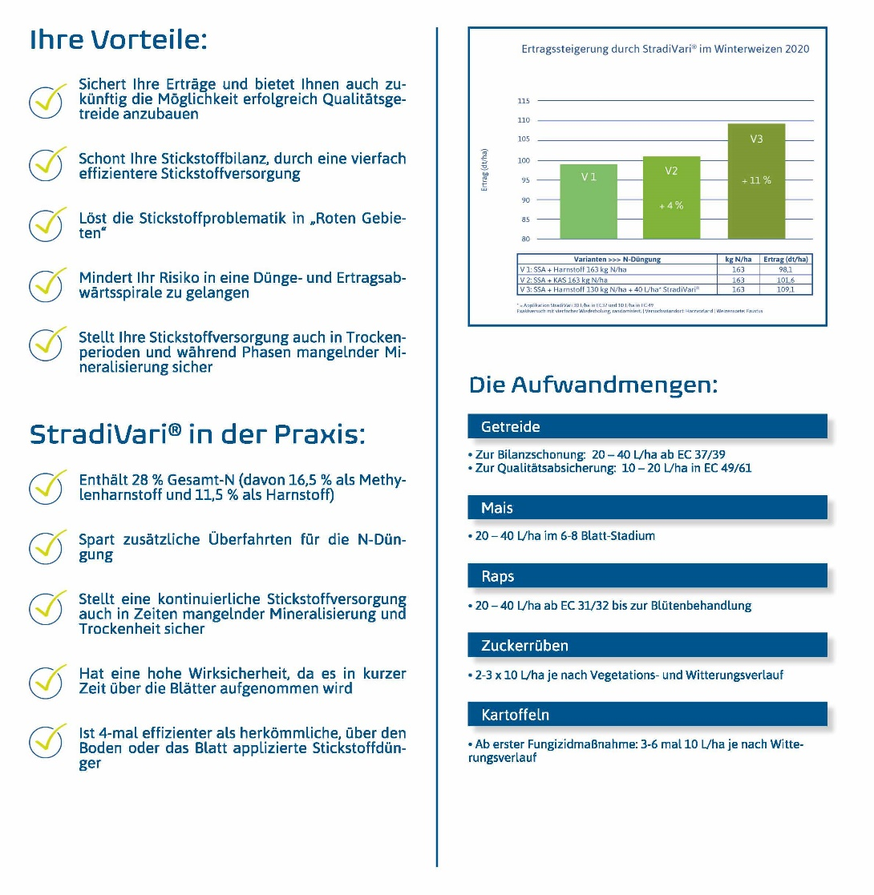
 | So fühlt sich dann Ihre Pflanze: | 226 |  | kg N/ha
 | So fühlt sich dann Ihre Bilanz (das steht auch in der Bilanz): | 200 |  | kg N/ha
 | Warum ist das so? Die N-Blattdüngung mit StradiVari® wirkt ca. 4-mal effizienter als herkömmlicher, über den Boden applizierter Stickstoff (siehe Infobox rechts). D.h.: Ihre Bilanz bleibt im gesetzlichen Rahmen, Ihre Pflanze wird aber optimaler mit Stickstoff versorgt.

3 | Schritt 3: Fast geschafft. Tragen Sie jetzt noch die zu düngende Fläche ein und das Programm zeigt Ihnen direkt die benötigte Menge StradiVari®:

 | Ihre Fläche: | 100 |  | ha
 | Benötigte Menge StradiVari: | 2500 |  | Liter

Bei Fragen zur Anwendung oder für ein unverbindliches Angebot sind wir gerne für Sie da: Tel.: (+49) 0 64 31 - 28 07 560 Fax: (+49) 0 64 31 - 28 07 561 E-Mail: info@omnicult.net Internet: www.omnicult.net Post: OmniCult FarmConcept GmbH - Wiesletstraße 1 - 65549 - Limburg/Lahn Hinweis: Produkt vorsichtig verwenden! Vor Verwendung immer Etikett und Produktinformation lesen sowie Warnhinweise und Symbole beachten! Dieses Programm wurde nach bester Sorgfalt erstellt. Trotzdem ist eine Haftung für Rechenfehler etc. ausgeschlossen. Die Angaben in diesem Programm basieren auf unseren derzeitigen Kenntnissen und Erfahrungen und befreien den Anwender aufgrund der Vielzahl von möglichen Einflussfaktoren nicht von der eigenen Sorgfaltspflicht. Da vor allem Mischungspartner und -verhältnisse, Umweltbedingungen, Lagerbedingungen etc. großen Einfluss auf die Wirkung, Anwendbarkeit und Verträglichkeit des Produktes haben können, sind vorher eigene Versuche und Tests durchzuführen.

